画像
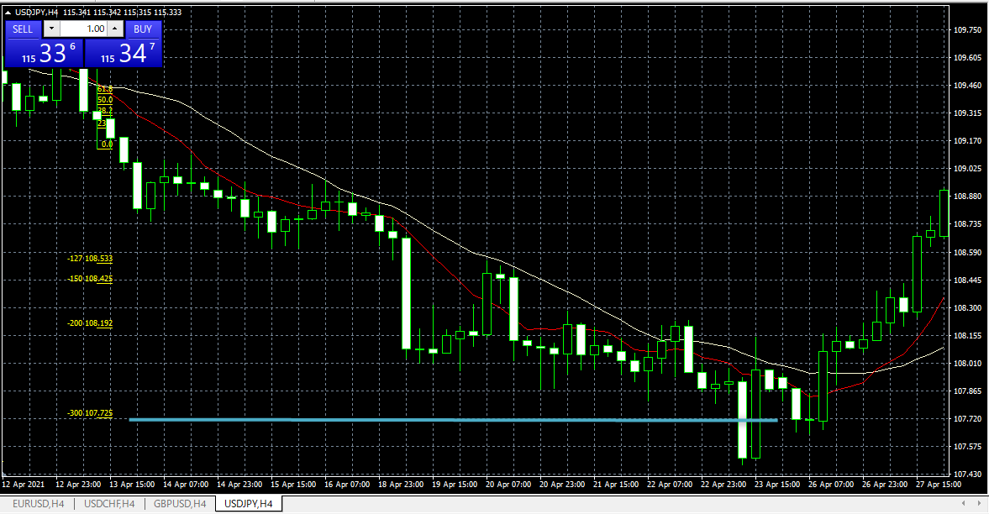
No.3 (2021.2.26 エントリー）

画像① ４H足 ドル円チャート
 | 買いPBの確認（2.26, 03:00に出現←実際に確認できるのは26日07:00以降）
 | 下ヒゲが10MA（赤線）にタッチ
 | 実体：下ヒゲ＝1：6.7（ヒゲが実体の３倍以上）
 | 10MAは20MA（白線）よりも上にある
 | PB実体は10MAの外側（上）にある

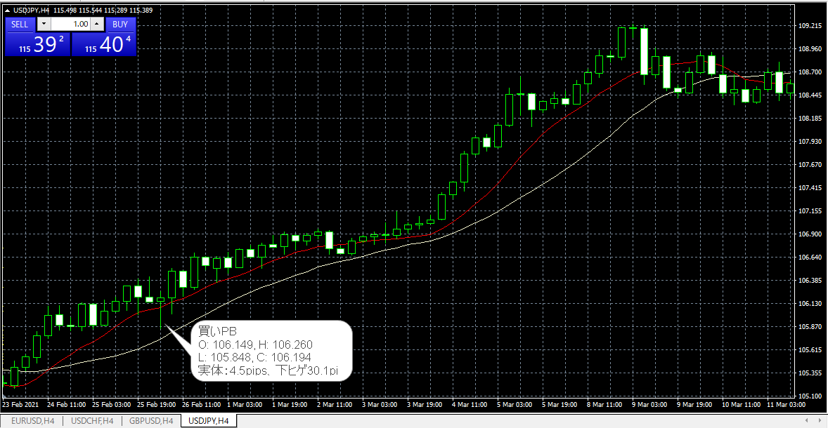

画像② FIBの挿入、損切・利確の確認
 | FIBの挿入：買いなので安値から高値に向かって引く（下から上へ）
 | 次のローソク足で買PBの高値（106.260）を更新したので、成行でエントリー。←PBの確認できる時間が午前７時以降なので、成行きでエントリする方が現実的では？
 | 損切：106.193（買いPB安値－1pips）に設定
 | 利確：ＦＩＢターゲット1.27、1.50、2.0で利確。その後、相場は3.0以上に上昇した。

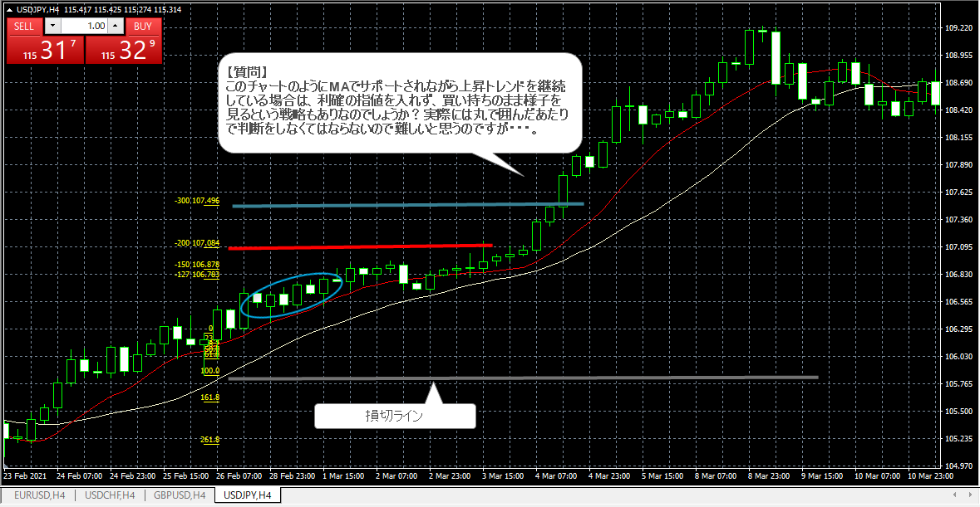

No. 4 (2021.4.13エントリー)

画像③ PBの確認／ドル円チャート（４H足）
 | ・２０２１年4月13日（11:00）売りPB、実体4.3pips、上ヒゲ26.8pips（1：6.2）
 | PBとMAの位置確認
 | ・上ヒゲが２つのMAにタッチ。実体は20MA（白線）の外（下）←直後にデッドクロスが発生し10MA（赤線）が20MAの下に来た。
 | 安値更新の確認、エントリー、損切の設定
 | ・指値エントリー：109.125（PB安値－1pips）、損切：109.594（PB高値＋1pips）

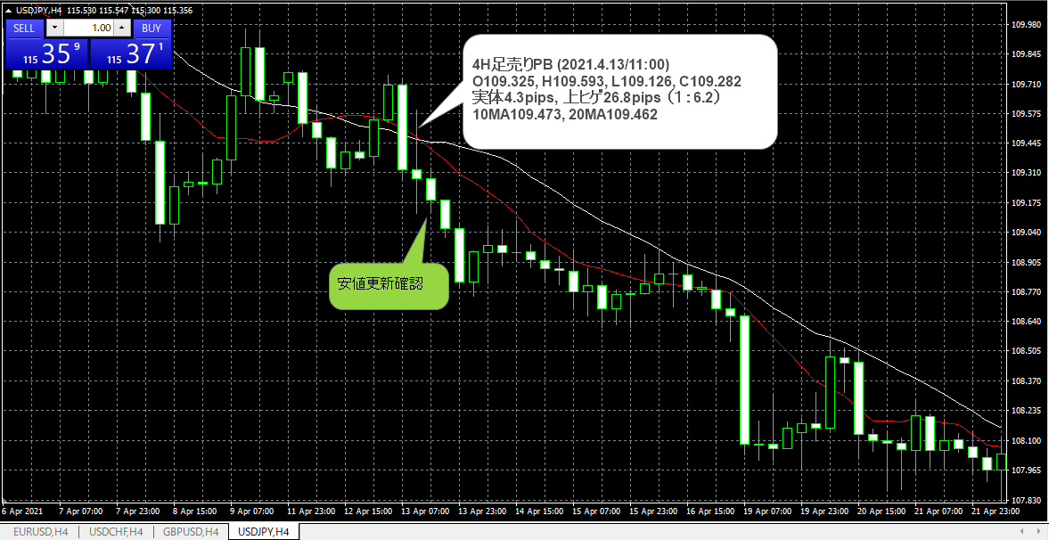

画像④ FIBの挿入、損切・利確の確認
 | ・FIB1.27, 1.5, 2.0で利確。その後相場は3.0以上下落した。

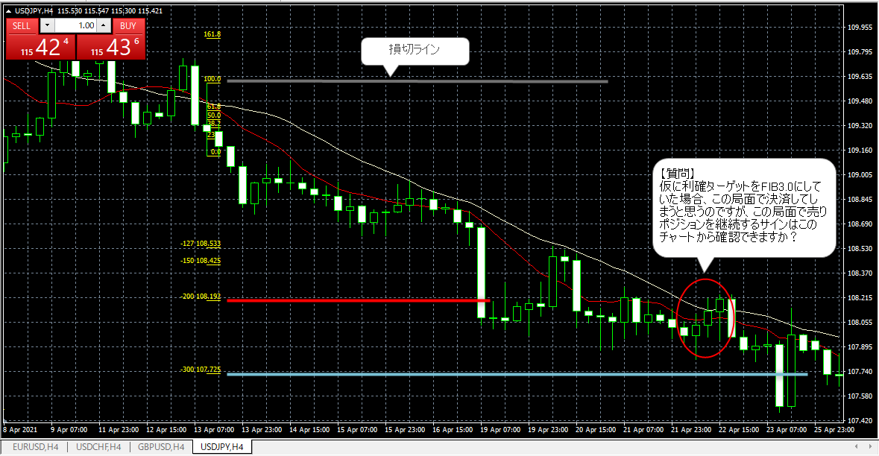

画像⑤ その後の相場展開

